CLDN5
2.198 | 0.818 | 0.142 | 0.236 | 0.407 | 0.173 | 0.741 | 0.16 | 1.225 | 0.51 | 0.42 | 1.468
1.488 | 0.489 | 0.28 | 0.901 | 0.13 | 0.26 | 0.371 | 0.174 | 0.393 | 0.243 | 0.144 | 0.261
1.055 | 0.295 | 0.209 | 0.355 | 0.324 | 0.24 | 0.287 | 0.191 | 1.077 | 0.935 | 0.311 | 0.186
0.779 | 0.411 | 0.704 | 0.51 | 0.31 | 0.771 | 0.38 | 0.234 | 0.488 | 0.842 | 1.297 | 0.167
0.501 | 0.397 | 0.44 | 0.352 | 0.26 | 0.208 | 0.4 | 1.041 | 0.61 | 0.207 | 0.551 | 0.38
0.319 | 0.177 | 0.392 | 0.194 | 0.112 | 0.419 | 0.562 | 0.322 | 1.008 | 0.722 | 0.811 | 0.449
0.207 | 0.354 | 0.145 | 0.402 | 0.271 | 0.213 | 0.46 | 0.321 | 0.324 | 0.457 | 1.797 | 0.429
0.075 | 0.22 | 0.432 | 0.212 | 0.598 | 0.197 | 0.206 | 1.188 | 0.888 | 0.334 | 0.424 | 0.654

CLDN5
 | abs | abs-blank | expected | result
std1 | 2.198 | 2.123 | 10 | 10.062
std2 | 1.488 | 1.413 | 5 | 4.799
std3 | 1.055 | 0.98 | 2.5 | 2.524
std4 | 0.779 | 0.704 | 1.25 | 1.443
std5 | 0.501 | 0.426 | 0.63 | 0.645
std6 | 0.319 | 0.244 | 0.32 | 0.280
std7 | 0.207 | 0.132 | 0.16 | 0.118
blank | 0.075 | 0 | 0 | -0.012

 |  |  |  |  |  |  |  |  | concentratıon (ng/ml)

Numune | absorbans | blank | abs-blank | result
Sepsis-1 | 0.818 | 0.075 | 0.743 | 1.578
Sepsis-4 | 0.489 | 0.075 | 0.414 | 0.617
Sepsis-8 | 0.295 | 0.075 | 0.22 | 0.242
Sepsis-9 | 0.411 | 0.075 | 0.336 | 0.449
Sepsis-10 | 0.397 | 0.075 | 0.322 | 0.421
Sepsis-11 | 0.177 | 0.075 | 0.102 | 0.083
Sepsis-12 | 0.354 | 0.075 | 0.279 | 0.341
Sepsis-14 | 0.22 | 0.075 | 0.145 | 0.135
Sepsis-15 | 0.142 | 0.075 | 0.067 | 0.046
Sepsis-16 | 0.28 | 0.075 | 0.205 | 0.218
Sepsis-17 | 0.209 | 0.075 | 0.134 | 0.121
Sepsis-18 | 0.704 | 0.075 | 0.629 | 1.199
Sepsis-19 | 0.44 | 0.075 | 0.365 | 0.509
Sepsis-20 | 0.392 | 0.075 | 0.317 | 0.411
Sepsis-21 | 0.145 | 0.075 | 0.07 | 0.049
Sepsis-22 | 0.432 | 0.075 | 0.357 | 0.492
Sepsis-23 | 0.236 | 0.075 | 0.161 | 0.156
Sepsis-24 | 0.901 | 0.075 | 0.826 | 1.885
Sepsis-25 | 0.355 | 0.075 | 0.28 | 0.342
Sepsis-28 | 0.51 | 0.075 | 0.435 | 0.666
Sepsis-30 | 0.352 | 0.075 | 0.277 | 0.337
Sepsis-32 | 0.194 | 0.075 | 0.119 | 0.102
Sepsis-33 | 0.402 | 0.075 | 0.327 | 0.431
Sepsis-34 | 0.212 | 0.075 | 0.137 | 0.124
Sepsis-35 | 0.407 | 0.075 | 0.332 | 0.441
Sepsis-36 | 0.13 | 0.075 | 0.055 | 0.034
Sepsis-37 | 0.324 | 0.075 | 0.249 | 0.289
Sepsis-38 | 0.31 | 0.075 | 0.235 | 0.265
Sepsis-40 | 0.26 | 0.075 | 0.185 | 0.189
Sepsis-41 | 0.112 | 0.075 | 0.037 | 0.018
Sepsis-42 | 0.271 | 0.075 | 0.196 | 0.205
Sepsis-44 | 0.598 | 0.075 | 0.523 | 0.890
Sepsis-47 | 0.173 | 0.075 | 0.098 | 0.078
Sepsis-48 | 0.26 | 0.075 | 0.185 | 0.189
Sepsis-49 | 0.24 | 0.075 | 0.165 | 0.161
Sepsis-51 | 0.771 | 0.075 | 0.696 | 1.416
Sepsis-53 | 0.208 | 0.075 | 0.133 | 0.119
Sepsis-54 | 0.419 | 0.075 | 0.344 | 0.465
Sepsis-56 | 0.213 | 0.075 | 0.138 | 0.126
Sepsis-57 | 0.197 | 0.075 | 0.122 | 0.106
Sepsis-59 | 0.741 | 0.075 | 0.666 | 1.317
Sepsis-60 | 0.371 | 0.075 | 0.296 | 0.372
Sepsis-61 | 0.287 | 0.075 | 0.212 | 0.229
Sepsis-62 | 0.38 | 0.075 | 0.305 | 0.389
Şok-1 | 0.4 | 0.075 | 0.325 | 0.427
Şok-4 | 0.562 | 0.075 | 0.487 | 0.795
Şok-5 | 0.46 | 0.075 | 0.385 | 0.552
Şok-7 | 0.206 | 0.075 | 0.131 | 0.117
Şok-8 | 0.16 | 0.075 | 0.085 | 0.064
Şok-9 | 0.174 | 0.075 | 0.099 | 0.079
Şok-10 | 0.191 | 0.075 | 0.116 | 0.099
Şok-11 | 0.234 | 0.075 | 0.159 | 0.153
Şok-13 | 1.041 | 0.075 | 0.966 | 2.462
Şok-14 | 0.322 | 0.075 | 0.247 | 0.285
Şok-15 | 0.321 | 0.075 | 0.246 | 0.284
Şok-17 | 1.188 | 0.075 | 1.113 | 3.148
Şok-18 | 1.225 | 0.075 | 1.15 | 3.333
Şok-19 | 0.393 | 0.075 | 0.318 | 0.413
Şok-20 | 1.077 | 0.075 | 1.002 | 2.623
Şok-21 | 0.488 | 0.075 | 0.413 | 0.615
Şok-22 | 0.61 | 0.075 | 0.535 | 0.923
Şok-23 | 1.008 | 0.075 | 0.933 | 2.320
Şok-24 | 0.324 | 0.075 | 0.249 | 0.289
Şok-25 | 0.888 | 0.075 | 0.813 | 1.836
Şok-26 | 0.51 | 0.075 | 0.435 | 0.666
Şok-27 | 0.243 | 0.075 | 0.168 | 0.165
Şok-28 | 0.935 | 0.075 | 0.86 | 2.019
Şok-30 | 0.842 | 0.075 | 0.767 | 1.664
Şok-31 | 0.207 | 0.075 | 0.132 | 0.118
Şok-32 | 0.722 | 0.075 | 0.647 | 1.256
Şok-33 | 0.457 | 0.075 | 0.382 | 0.545
Şok-34 | 0.334 | 0.075 | 0.259 | 0.306
Şok-35 | 0.42 | 0.075 | 0.345 | 0.467
Şok-36 | 0.144 | 0.075 | 0.069 | 0.048
Şok-37 | 0.311 | 0.075 | 0.236 | 0.267
Şok-39 | 1.297 | 0.075 | 1.222 | 3.708
Şok-40 | 0.551 | 0.075 | 0.476 | 0.767
Şok-41 | 0.811 | 0.075 | 0.736 | 1.554
Şok-42 | 1.797 | 0.075 | 1.722 | 6.856
Şok-43 | 0.424 | 0.075 | 0.349 | 0.475
Şok-44 | 1.468 | 0.075 | 1.393 | 4.679
Şok-45 | 0.261 | 0.075 | 0.186 | 0.190
Şok-46 | 0.186 | 0.075 | 0.111 | 0.093
Şok-47 | 0.167 | 0.075 | 0.092 | 0.072
Şok-48 | 0.38 | 0.075 | 0.305 | 0.389
Şok-49 | 0.449 | 0.075 | 0.374 | 0.528
Şok-50 | 0.429 | 0.075 | 0.354 | 0.486
Şok-51 | 0.654 | 0.075 | 0.579 | 1.048

Zonulin
2.445 | 2.696 | 0.724 | 2.311 | 0.533 | 2.688 | 2.964 | 2.852 | 1.669 | 2.109 | 2.758 | 0.752
1.643 | 2.775 | 2.858 | 2.858 | 1.981 | 2.979 | 1.05 | 0.617 | 1.899 | 1.923 | 0.313 | 0.331
1.047 | 2.683 | 2.977 | 2.732 | 1.11 | 2.908 | 2.89 | 2.341 | 1.904 | 2.155 | 2.356 | 0.208
0.576 | 2.705 | 2.398 | 1.751 | 0.124 | 2.899 | 1.37 | 2.678 | 2.066 | 1.087 | 2.859 | 2.764
0.272 | 2.687 | 2.578 | 2.935 | 0.349 | 2.969 | 2.691 | 2.398 | 0.347 | 0.949 | 1.417 | 2.896
0.174 | 2.693 | 2.942 | 0.893 | 1.899 | 2.799 | 1.11 | 2.261 | 1.049 | 2.456 | 1.989 | 2.558
0.126 | 1.51 | 1.23 | 2.962 | 2.999 | 2.599 | 2.655 | 2.267 | 1.484 | 2.788 | 0.322 | 2.954
0.064 | 2.115 | 2.642 | 2.368 | 2.691 | 2.823 | 2.355 | 1.11 | 0.761 | 2.347 | 0.87 | 2.698

Zonulin
2.381 | 50
1.579 | 25
0.983 | 12.5
0.512 | 6.25
0.208 | 3.13
0.11 | 1.57
0.062 | 0.78
0 | 0
 | abs | abs-blank | expected | result
std1 | 2.445 | 2.381 | 50 | 49.737
std2 | 1.643 | 1.579 | 25 | 25.613
std3 | 1.047 | 0.983 | 12.5 | 12.698
std4 | 0.576 | 0.512 | 6.25 | 5.514
std5 | 0.272 | 0.208 | 3.13 | 2.295
std6 | 0.174 | 0.11 | 1.57 | 1.495
std7 | 0.126 | 0.062 | 0.78 | 1.145
blank | 0.064 | 0 | 0 | 0.734

 |  |  |  |  |  |  |  | Concentratıon /ng/ml)

Numune | absorbans | blank | abs-blank | result
Sepsis-1 | 2.696 | 0.064 | 2.632 | 58.877
Sepsis-4 | 2.775 | 0.064 | 2.711 | 61.911
Sepsis-8 | 2.683 | 0.064 | 2.619 | 58.385
Sepsis-9 | 2.705 | 0.064 | 2.641 | 59.219
Sepsis-10 | 2.687 | 0.064 | 2.623 | 58.536
Sepsis-11 | 2.693 | 0.064 | 2.629 | 58.763
Sepsis-12 | 1.51 | 0.064 | 1.446 | 22.360
Sepsis-14 | 2.115 | 0.064 | 2.051 | 38.873
Sepsis-15 | 0.724 | 0.064 | 0.66 | 7.484
Sepsis-16 | 2.858 | 0.064 | 2.794 | 65.179
Sepsis-17 | 2.977 | 0.064 | 2.913 | 70.009
Sepsis-18 | 2.398 | 0.064 | 2.334 | 48.110
Sepsis-19 | 2.578 | 0.064 | 2.514 | 54.486
Sepsis-20 | 2.942 | 0.064 | 2.878 | 68.570
Sepsis-21 | 1.23 | 0.064 | 1.166 | 16.208
Sepsis-22 | 2.642 | 0.064 | 2.578 | 56.847
Sepsis-23 | 2.311 | 0.064 | 2.247 | 45.168
Sepsis-24 | 2.858 | 0.064 | 2.794 | 65.179
Sepsis-25 | 2.732 | 0.064 | 2.668 | 60.250
Sepsis-28 | 1.751 | 0.064 | 1.687 | 28.411
Sepsis-30 | 2.935 | 0.064 | 2.871 | 68.285
Sepsis-32 | 0.893 | 0.064 | 0.829 | 10.055
Sepsis-33 | 2.962 | 0.064 | 2.898 | 69.391
Sepsis-34 | 2.368 | 0.064 | 2.304 | 47.085
Sepsis-35 | 0.533 | 0.064 | 0.469 | 4.991
Sepsis-36 | 1.981 | 0.064 | 1.917 | 34.836
Sepsis-37 | 1.11 | 0.064 | 1.046 | 13.861
Sepsis-38 | 0.124 | 0.064 | 0.06 | 1.131
Sepsis-40 | 0.349 | 0.064 | 0.285 | 3.005
Sepsis-41 | 1.899 | 0.064 | 1.835 | 32.472
Sepsis-42 | 2.999 | 0.064 | 2.935 | 70.920
Sepsis-44 | 2.691 | 0.064 | 2.627 | 58.688
Sepsis-47 | 2.688 | 0.064 | 2.624 | 58.574
Sepsis-48 | 2.979 | 0.064 | 2.915 | 70.091
Sepsis-49 | 2.908 | 0.064 | 2.844 | 67.187
Sepsis-51 | 2.899 | 0.064 | 2.835 | 66.824
Sepsis-53 | 2.969 | 0.064 | 2.905 | 69.679
Sepsis-54 | 2.799 | 0.064 | 2.735 | 62.847
Sepsis-56 | 2.599 | 0.064 | 2.535 | 55.255
Sepsis-57 | 2.823 | 0.064 | 2.759 | 63.790
Sepsis-59 | 2.964 | 0.064 | 2.9 | 69.473
Sepsis-60 | 1.05 | 0.064 | 0.986 | 12.752
Sepsis-61 | 2.89 | 0.064 | 2.826 | 66.461
Sepsis-62 | 1.37 | 0.064 | 1.306 | 19.166
Şok-1 | 2.691 | 0.064 | 2.627 | 58.688
Şok-4 | 1.11 | 0.064 | 1.046 | 13.861
Şok-5 | 2.655 | 0.064 | 2.591 | 57.332
Şok-7 | 2.355 | 0.064 | 2.291 | 46.644
Şok-8 | 2.852 | 0.064 | 2.788 | 64.940
Şok-9 | 0.617 | 0.064 | 0.553 | 6.034
Şok-10 | 2.341 | 0.064 | 2.277 | 46.172
Şok-11 | 2.678 | 0.064 | 2.614 | 58.196
Şok-13 | 2.398 | 0.064 | 2.334 | 48.110
Şok-14 | 2.261 | 0.064 | 2.197 | 43.518
Şok-15 | 2.267 | 0.064 | 2.203 | 43.714
Şok-17 | 1.11 | 0.064 | 1.046 | 13.861
Şok-18 | 1.669 | 0.064 | 1.605 | 26.273
Şok-19 | 1.899 | 0.064 | 1.835 | 32.472
Şok-20 | 1.904 | 0.064 | 1.84 | 32.614
Şok-21 | 2.066 | 0.064 | 2.002 | 37.372
Şok-22 | 0.347 | 0.064 | 0.283 | 2.986
Şok-23 | 1.049 | 0.064 | 0.985 | 12.734
Şok-24 | 1.484 | 0.064 | 1.42 | 21.749
Şok-25 | 0.761 | 0.064 | 0.697 | 8.017
Şok-26 | 2.109 | 0.064 | 2.045 | 38.688
Şok-27 | 1.923 | 0.064 | 1.859 | 33.156
Şok-28 | 2.155 | 0.064 | 2.091 | 40.120
Şok-30 | 1.087 | 0.064 | 1.023 | 13.431
Şok-31 | 0.949 | 0.064 | 0.885 | 10.983
Şok-32 | 2.456 | 0.064 | 2.392 | 50.122
Şok-33 | 2.788 | 0.064 | 2.724 | 62.417
Şok-34 | 2.347 | 0.064 | 2.283 | 46.374
Şok-35 | 2.758 | 0.064 | 2.694 | 61.251
Şok-36 | 0.313 | 0.064 | 0.249 | 2.665
Şok-37 | 2.356 | 0.064 | 2.292 | 46.678
Şok-39 | 2.859 | 0.064 | 2.795 | 65.219
Şok-40 | 1.417 | 0.064 | 1.353 | 20.212
Şok-41 | 1.989 | 0.064 | 1.925 | 35.071
Şok-42 | 0.322 | 0.064 | 0.258 | 2.748
Şok-43 | 0.87 | 0.064 | 0.806 | 9.685
Şok-44 | 0.752 | 0.064 | 0.688 | 7.886
Şok-45 | 0.331 | 0.064 | 0.267 | 2.833
Şok-46 | 0.208 | 0.064 | 0.144 | 1.759
Şok-47 | 2.764 | 0.064 | 2.7 | 61.484
Şok-48 | 2.896 | 0.064 | 2.832 | 66.703
Şok-49 | 2.558 | 0.064 | 2.494 | 53.758
Şok-50 | 2.954 | 0.064 | 2.89 | 69.062
Şok-51 | 2.698 | 0.064 | 2.634 | 58.953

Materyal-metod
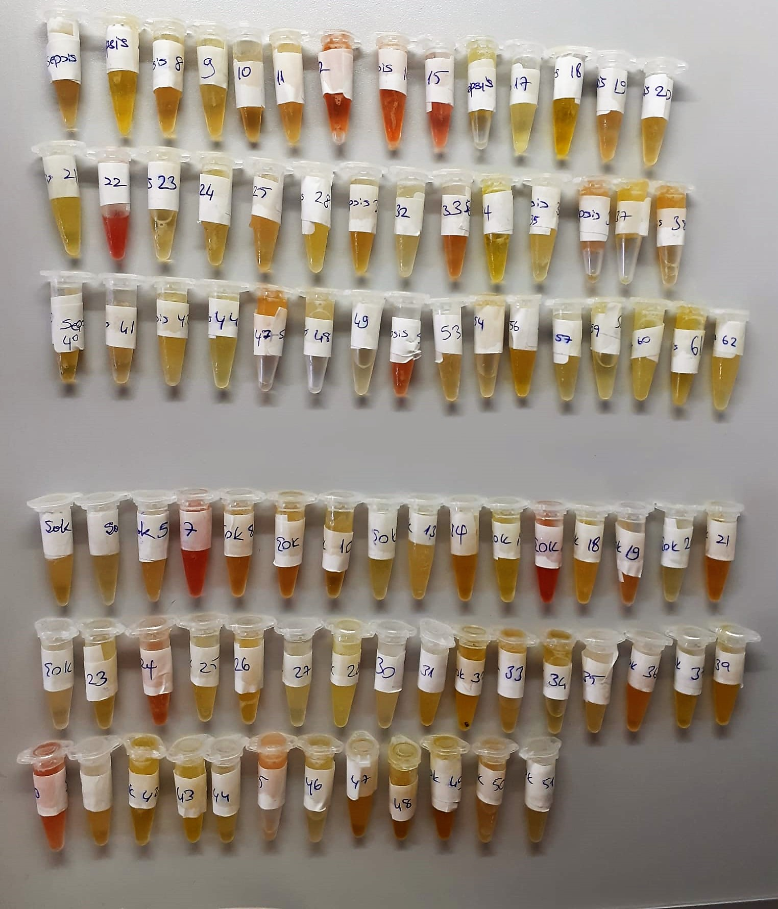
KİT ADI | TÜR | MARKA | LOT | CAT. NO | Yöntem
Claudin(CLDN5) | Human | Elabscıence | JQQEHGM4VZ | E-EL-H1630 | Elisa
Zonulin | Human | Elabscıence | H6U3T2N9R5 | E-EL-H5560 | Elisa
Centrifuge: HETTICH Mıcro 200-R
Microplate Reader: BIO-TEK EL X 800
Auto Strip Washer: BIO-TEK EL X 50

** Sepsis grubunda 3 numaralı numune çıkmadığı için 62 numaralı numune çalışmaya dahil edildi.

